상품제안서
단면무광코팅 종이상장케이스 400g | 상품코드: S19492

 |  |  |  |  |  |  | 02-713-8555 | www.synergygift.co.kr
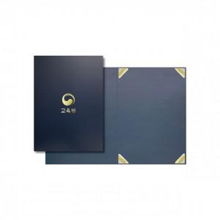

【상세/제작정보】 | .

【인쇄/포장옵션】 | 불박 / 포장불가능

【공급단가】 | 수량 | 300~ | 1,000~ | 2,000~ | 3,000~ | 5,000~
*VAT별도 | 단가 | 1,690원 | 1,630원 | 1,560원 | 1,500원 | 1,460원

【상품 URL】 | https://www.synergygift.co.kr:443/src/goods_detail.php?gdno=6779

